Sheet1
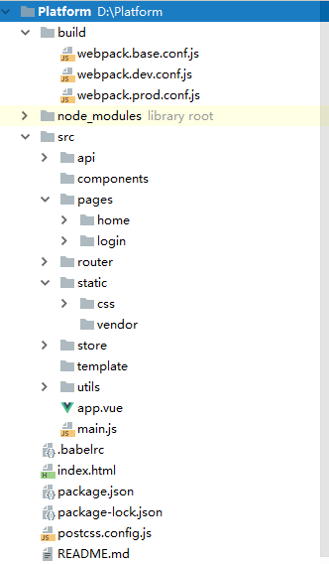
Platfrom(项目根目录)
 | >dist(项目产出)
 | >build（构建配置） | base.conf.js（基础配置文件）
 |  | dev.conf.js（开发环境配置文件）
 |  | prod.conf.js（生产环境配置文件）
 | >node_modules（项目依赖包）
 | >src（工作目录） | >api（接口配置）
 |  | >components（基础组建）
 |  | >pages（页面）
 |  | >router（路由配置）
 |  | >static（静态资源）
 |  | >store（状态管理）
 |  | >template（业务组件）
 |  | >utils（项目工具）
 |  | app.vue（入口VUE）
 |  | main.js（项目入口）

 | .babelrc（ES6编译脚本）
 | index.html（页面入口）
 | package.json（项目配置）
 | postcss.config.js（css兼容配置）

